1-100取得
1-100取得 |  | プロジェクト名 | 更新日 | 更新者 |  | バージョン | 機能ID
 |  | pythonGame | 2020-02-23 | Giphe |  | 1.0 | AACFC001

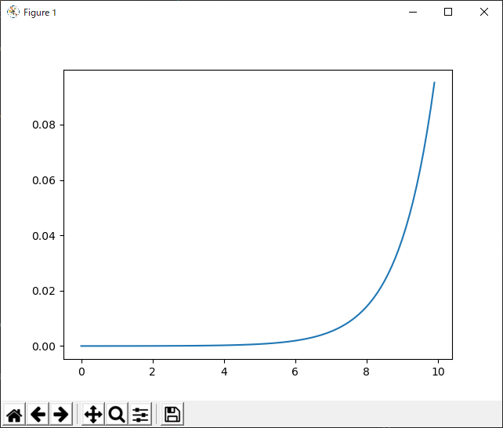
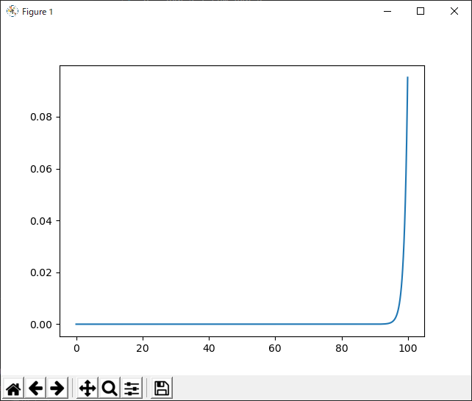
 | ■gene取得用
 |  |  |  |  |  |  |  | ↓0-100の場合（これはひどい）
 |  |  |  |  | a = np.arange(0,10,0.1)
 |  |  |  |  | exp_a = np.exp(a)
 |  |  |  |  | sum_exp_a = np.sum(exp_a)
 |  |  |  |  | y = exp_a / sum_exp_a
 |  |  |  |  | plt.plot(a,y)
 |  |  |  |  | plt.show()
 |  |  |  |  | rad_int = random.randint(1,10**(num-1))

 | ■レベル取得用

